Exemplo 2
#Estatística: Aplicação ao Sensoriamento Remoto - SER204, INPE, 2024
#http://www.dpi.inpe.br/~camilo/estatistica

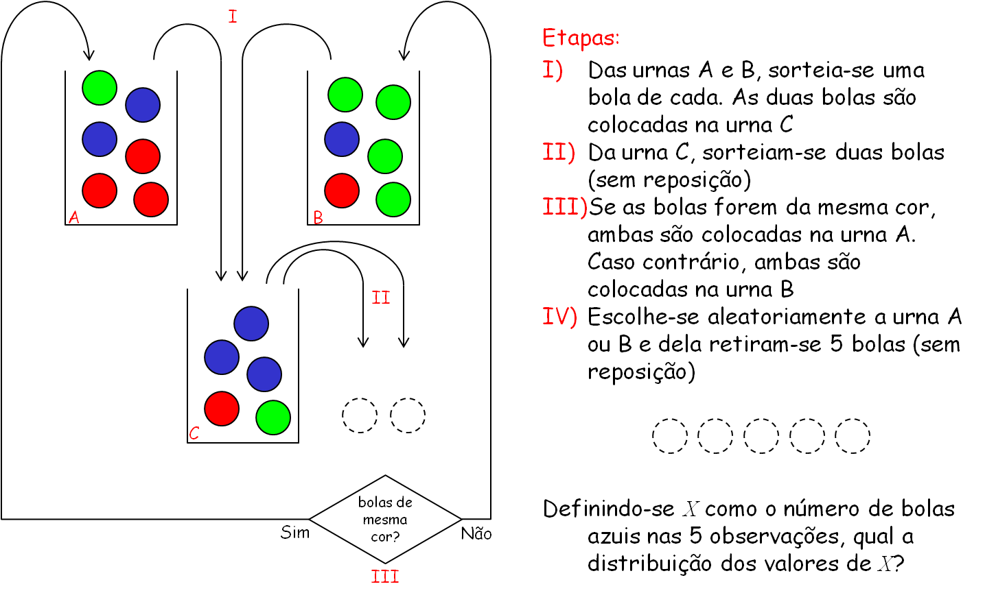
 | R | G | B |  |  | X | FR
Urna A | 3 | 1 | 2 |  |  | 0 | 7.85%
Urna B | 1 | 4 | 1 |  |  | 1 | 47.00%
Urna C | 1 | 1 | 3 |  |  | 2 | 40.19%
 |  |  |  |  |  | 3 | 4.31%
Etapa I |  |  |  |  |  | 4 | 0.65%
 |  | Bola escolhida Urna A: | R |  |  | 5 | 0.00%
 |  | Bola escolhida Urna B: | G
Urna C | 2 | 2 | 3

Etapa II
 |  | 1a Bola escolhida Urna C: | B
Urna C | 2 | 2 | 2
 |  | 2a Bola escolhida Urna C: | B

Etapa III
 |  | Bolas de mesma cor? | Sim
 |  | Urna escolhida: | A
Urna A | 3 | 1 | 4
Urna B | 1 | 4 | 1

Etapa IV |  |  |  | X = | 1
 |  | Urna escolhida: | B |  | (use a opção Monte Carlo Analysis do Poptools)
Urna B | 1 | 4 | 1
 |  | 1a Bola escolhida: | B
Urna B | 1 | 4 | 0
 |  | 2a Bola escolhida: | G
Urna B | 1 | 3 | 0
 |  | 3a Bola escolhida: | G
Urna B | 1 | 2 | 0
 |  | 4a Bola escolhida: | G
Urna B | 1 | 1 | 0
 |  | 5a Bola escolhida: | G
Resultado | 0 | 4 | 1

